SCARICO ACQUE CALDE
EDILIZIA
SCARICO ACQUE CALDE
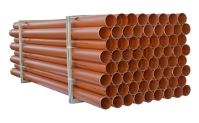
Tubo in PVC colore arancio
Materiale: Pvc rigido
Impiego: Scarico acque calde
Giunzione: Bicchiere ad incollaggio
Colore: Arancio (altri colori a richiesta)

TUBO ARANCIO EDIL
Diametro esterno mm circa | Spessore mm circa | Pz bancale circa | BARRE da MT. 3 € + BICCHIERE | BARRE da MT. 2 € + BICCHIERE | BARRE da MT. 1 € + BICCHIERE | Sconto % | BARRE da MT. 3 € + B. | BARRE da MT. 2 € + B. | BARRE da MT. 1 € + B.
- | - | - | - | - | - | 0
- | - | - | - | - | - | 0
- | - | - | - | - | - | 0
- | - | - | - | - | - | 0
- | - | - | - | - | - | 0
100 | 2.1 | 105 | 9.44 | 6.48 | 3.35 | 0 | 9.44 | 6.48 | 3.35
125 | 2.2 | 68 | 12.3 | 8.42 | 4.3 | 0 | 12.3 | 8.42 | 4.3
140 | 2.2 | 53 | 14.14 | 9.71 | 4.95 | 0 | 14.14 | 9.71 | 4.95
160 | 2.3 | 40 | 17.57 | 12.06 | 6.15 | 0 | 17.57 | 12.06 | 6.15
200 | 2.9 | 25 | 27.55 | 18.92 | 9.65 | 0 | 27.55 | 18.92 | 9.65

TUBO ARANCIO M1
Diametro esterno mm circa | Spessore mm circa | Pz bancale circa | BARRE da MT. 3 € + BICCHIERE | BARRE da MT. 2 € + BICCHIERE | BARRE da MT. 1 € + BICCHIERE | Sconto % | BARRE da MT. 3 € + B. | BARRE da MT. 2 € + B. | BARRE da MT. 1 € + B.
- | - | - | - | - | - | 0
40 | 2.7 | - | 5.2 | 3.9 | 2.36 | 0 | 5.2 | 3.9 | 2.36
50 | 2.7 | - | 6.4 | 4.64 | 3.65 | 0 | 6.4 | 4.64 | 3.65
63 | 2.7 | 260 | 6.51 | 4.87 | 2.68 | 0 | 6.51 | 4.87 | 2.68
80 | 2.7 | 200 | 8.4 | 6.04 | 3.28 | 0 | 8.4 | 6.04 | 3.28
82 | 2.7 | 156 | 8.43 | 6.19 | 3.31 | 0 | 8.43 | 6.19 | 3.31
100 | 2.7 | 105 | 9.44 | 6.48 | 3.35 | 0 | 9.44 | 6.48 | 3.35
125 | 2.7 | 68 | 12.3 | 8.42 | 4.3 | 0 | 12.3 | 8.42 | 4.3
140 | 2.7 | 53 | 14.14 | 9.71 | 4.95 | 0 | 14.14 | 9.71 | 4.95
160 | 2.8 | 40 | 17.57 | 12.06 | 6.15 | 0 | 17.57 | 12.06 | 6.15
200 | 3.5 | 25 | 27.55 | 18.92 | 9.65 | 0 | 27.55 | 18.92 | 9.65
250 | 4 | 20 | 45 | 34 | 19 | 0 | 45 | 34 | 19

TUBO ARANCIO M1 MAX
Diametro esterno mm circa | Spessore mm circa | Pz bancale circa | BARRE da MT. 3 € + BICCHIERE | BARRE da MT. 2 € + BICCHIERE | BARRE da MT. 1 € + BICCHIERE | Sconto % | BARRE da MT. 3 € + B. | BARRE da MT. 2 € + B. | BARRE da MT. 1 € + B.
- | - | - | - | - | - | 0
- | - | - | - | - | - | 0
- | - | - | - | - | - | 0
- | - | - | - | - | - | 0
- | - | - | - | - | - | 0
- | - | - | - | - | - | 0
100 | 3 | - | 9.44 | 6.48 | - | 0 | 9.44 | 6.48
125 | 3.1 | - | 12.3 | 8.42 | - | 0 | 12.3 | 8.42
140 | 3.1 | - | 14.14 | 9.71 | - | 0 | 14.14 | 9.71
160 | 3.1 | - | 17.57 | 12.06 | - | 0 | 17.57 | 12.06
200 | 3.7 | - | 27.55 | 18.92 | - | 0 | 27.55 | 18.92
- | - | - | - | - | - | 0

SCARICO ACQUE FREDDE E VENT
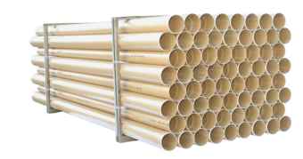
EDILIZIA
SCARICO ACQUE FREDDE E VENTILAZIONE

Tubo avorio
Materiale: Pvc rigido
Impiego: Scarico acque fredde ventilazione
Giunzione: Bicchiere ad incollaggio

TUBO AVORIO
Diametro esterno mm circa | Pari a Euro / ml | Pz bancale circa | BARRE da MT. 3 € + BICCHIERE | BARRE da MT. 2 € + BICCHIERE | BARRE da MT. 1 € + BICCHIERE | Sconto % | BARRE da MT. 3 € + B. | BARRE da MT. 2 € + B. | BARRE da MT. 1 € + B.
- | - | - | - | - | - | 0
- | - | - | - | - | - | 0
80 | 1.6 | 200 | 4.8 | 3.5 | 1.7 | 0 | 4.8 | 3.5 | 1.7
82 | 1.63 | 156 | 4.9 | 3.6 | 1.8 | 0 | 4.9 | 3.6 | 1.8
100 | 2.16 | 105 | 6.5 | 4.6 | 2.3 | 0 | 6.5 | 4.6 | 2.3
125 | 2.7 | 68 | 8.1 | 5.9 | 3.25 | 0 | 8.1 | 5.9 | 3.25
140 | 3.55 | 53 | 10.65 | 7.9 | 4.2 | 0 | 10.65 | 7.9 | 4.2
160 | 4.35 | 40 | 13.05 | 8.97 | 5.05 | 0 | 13.05 | 8.97 | 5.05
200 | 6.76 | 25 | 20.29 | 13.93 | 7.6 | 0 | 20.29 | 13.93 | 7.6
250 | 14.59 | 20 | 43.76 | 31.27 | 15.93 | 0 | 43.76 | 31.27 | 15.93
315 | 28.32 | 12 | 84.96 | 64.31 | 40.71 | 0 | 84.96 | 64.31 | 40.71
400 | 51.92 | 9 | 155.76 | 117.5 | 73.63 | 0 | 155.76 | 117.5 | 73.63
500 | 83.39 | 5 | 250.17 | 203.8 | 127.44 | 0 | 250.17 | 203.8 | 127.44

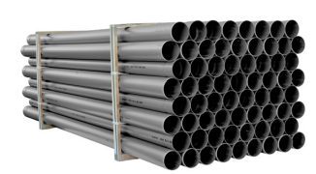
Tubo grigio
Materiale: Pvc rigido
Impiego: Scarico acque fredde ventilazione
Giunzione: Bicchiere ad incollaggio

TUBO GRIGIO
Diametro esterno mm circa | Pari a Euro / ml | Pz bancale circa | BARRE da MT. 3 € + BICCHIERE | BARRE da MT. 2 € + BICCHIERE | BARRE da MT. 1 € + BICCHIERE | Sconto % | BARRE da MT. 3 € + B. | BARRE da MT. 2 € + B. | BARRE da MT. 1 € + B.
- | - | - | - | - | - | 0
- | - | - | - | - | - | 0
80 | 2.9 | 200 | 8 | 6 | 3.5 | 0 | 8 | 6 | 3.5
82 | 3 | 156 | 8.4 | 6.3 | 3.7 | 0 | 8.4 | 6.3 | 3.7
100 | 4 | 105 | 11.2 | 8.3 | 4.7 | 0 | 11.2 | 8.3 | 4.7
125 | 5.96 | 68 | 17.1 | 12 | 6.7 | 0 | 17.1 | 12 | 6.7
- | - | - | - | - | - | - | - | - | -
- | - | - | - | - | - | - | - | - | -
- | - | - | - | - | - | - | - | - | -
- | - | - | - | - | - | - | - | - | -
- | - | - | - | - | - | - | - | - | -
- | - | - | - | - | - | - | - | - | -
- | - | - | - | - | - | - | - | - | -

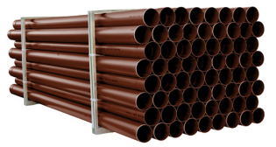
Tubo marrone
Materiale: Pvc rigido
Impiego: Scarico acque fredde ventilazione
Giunzione: Bicchiere ad incollaggio

TUBO MARRONE
Diametro esterno mm circa | Pari a Euro / ml | Pz bancale circa | BARRE da MT. 3 € + BICCHIERE | BARRE da MT. 2 € + BICCHIERE | BARRE da MT. 1 € + BICCHIERE | Sconto % | BARRE da MT. 3 € + B. | BARRE da MT. 2 € + B. | BARRE da MT. 1 € + B.
- | - | - | - | - | -
- | - | - | - | - | -
80 | 5.1 | 200 | 14.3 | 10.6 | 5.7 | 0 | 14.3 | 10.6 | 5.7
82 | 5.4 | 156 | 15.6 | 10.8 | 6 | 0 | 15.6 | 10.8 | 6
100 | 6 | 105 | 17 | 12.5 | 6.5 | 0 | 17 | 12.5 | 6.5
- | - | - | - | - | -
- | - | - | - | - | - | - | - | - | -
- | - | - | - | - | - | - | - | - | -
- | - | - | - | - | - | - | - | - | -
- | - | - | - | - | - | - | - | - | -
- | - | - | - | - | - | - | - | - | -
- | - | - | - | - | - | - | - | - | -
- | - | - | - | - | - | - | - | - | -

CORRUGATO PER FOGNATURA SN4
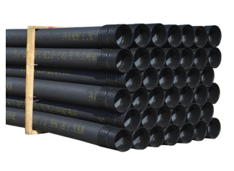
EDILIZIA
Corrugato per fognatura SN4 - SN8

Corrugato per fognatura SN4 - SN8
Norma di riferimento: EN 13476-3 Tipo B Area U
Marchio di qualità IIP UNI
Classe di rigidità: SN4 - SN8 KN / m2
Lunghezza barra: 6 ml
Giunzione: Manicotto in PEAD ad innesto con guarnizione a lab-bro (compreso in ogni barra)
Aspetto: HD Esterno Corrugato Nero - HD Interno

Corrugato per fognatura SN4 - SN8
Diametro esterno mm circa | Diametro interno mm circa | Pz bancale circa | SN 4 ML 6 | SN 8 ML 6 | SN 4 ML 3 | SN 8 ML 3 | Sconto % | SN 4 ML6 | SN8 ML 6 | SN4 ML 3 | SN8 ML 3
125 | 105 | 68 | - | 57.24 | - | 32.88 | 0 |  |  |  | 32.88
160 | 135 | 40 | - | 86.88 | - | 47.85 | 0 |  |  |  | 47.85
200 | 176 | 25 | 93.24 | 104.94 | 51.3 | 60.39 | 0 | 93.24 | 104.94 | 51.3 | 60.39
250 | 216 | 16 | 133.14 | 157.38 | 76.56 | 90.54 | 0 | 133.14 | 157.38 | 76.56 | 90.54
315 | 271 | 9 | 194.64 | 219.84 | 111.96 | 126.48 | 0 | 194.64 | 219.84 | 111.96 | 126.48
400 | 343 | 8 | 299.64 | 349.68 | 172.29 | 201.21 | 0 | 299.64 | 349.68 | 172.29 | 201.21
500 | 427 | 5 | 484.02 | 593.52 | 278.73 | 341.49 | 0 | 484.02 | 593.52 | 278.73 | 341.49
630 | 535 | 4 | 791.28 | 911.4 | 455.7 | 524.37 | 0 | 791.28 | 911.4 | 455.7 | 524.37
800 | 690 | sfusi | 1328.16 | 1692.96 | - | - | 0 | 1328.16 | 1692.96 |  | 0
1000 | 853 | sfusi | 2037.84 | 2351.291 | - | - | 0 | 2037.84 | 2351.291 |  | 0

Corrugato per fognatura SN4 - SN8
Norma di riferimento: EN 13476-3 Tipo B Area U
Marchio di qualità IIP UNI
Classe di rigidità: SN4 - SN8 KN / m2
Lunghezza barra: 6 ml
Giunzione: Manicotto in PEAD ad innesto con guarnizione a lab-bro (compreso in ogni barra)
Aspetto: HD Esterno Corrugato Nero - HD Interno

Corrugato per drenaggio SN4 - SN8
Diametro esterno mm circa | Diametro interno mm circa | SN 4 ML 6 | SN 8 ML 6 | Sconto % | SN4 ML 6 | SN 8 ML 6
160 | 135 | - | 102.9 | 0 |  | 102.9
200 | 176 | 111.36 | 121.86 | 0 | 111.36 | 121.86
250 | 216 | 184.2 | 208.08 | 0 | 184.2 | 208.08
315 | 271 | 242.34 | 266.52 | 0 | 242.34 | 266.52
400 | 343 | 377.28 | 427.32 | 0 | 377.28 | 427.32
500 | 427 | 569.34 | 682.02 | 0 | 569.34 | 682.02
630 | 535 | 844.44 | 957.18 | 0 | 844.44 | 957.18
800 | 690 | 1546.32 | 1932.06 | 0 | 1546.32 | 1932.06
1000 | 853 | 2155.92 | 2465.88 | 0 | 2155.92 | 2465.88

PVC per Fognatura SN4
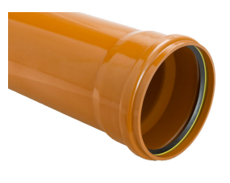
EDILIZIA
PVC per Fognatura SN4

SN4 - SDR41 UNI IIP en 1401
Materiale: PVC rigido
Impiego: Scarico acque calde
Giunzione: Bicchiere con guarnizione
Colore: Marrone
Lunghezza: Barre da 6 metri + bicchiere

SN4-SDR41 UNI IIP en 1401
Diametro esterno mm circa | Spessore | Pz bancale circa | Euro a Barra | Sconto % | BARRE da MT. 3 € + B.
125 | 3.2 | - | 53 | 0 | 53
140 | - | - | - | 0
160 | 4 | 40 | 87 | 0 | 87
200 | 4.9 | 25 | 208 | 0 | 208
250 | 6.2 | 16 | 337 | 0 | 337
315 | 7.7 | 9 | 554 | 0 | 554
400 | 9.8 | 5 | 854 | 0 | 854
500 | 12.3 | sfusi | 1458 | 0 | 1458
630 | 15.4 | sfusi | 1328.16 | 0 | 1328.16

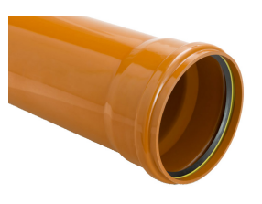
PVC per Fognatura SN8

SN8-SDR34 UNI IIP en 1401
Materiale: PVC rigido
Impiego: Scarico acque calde
Giunzione: Bicchiere con guarnizione
Colore: Marrone
Lunghezza: Barre da 6 metri + bicchiere

SN8-SDR34 UNI IIP en 1401
Diametro esterno mm circa | Spessore | Pz bancale circa | Euro a Barra | Sconto % | BARRE da MT. 3 € + B.
125 | 3.7 | 68 | 53 | 0 | 53
140 | - | - | - | 0
160 | 4.7 | 40 | 87 | 0 | 87
200 | 5.9 | 25 | 133.5 | 0 | 133.5
250 | 7.3 | 16 | 208 | 0 | 208
315 | 9.2 | 9 | 337 | 0 | 337
400 | 11.7 | 5 | 554 | 0 | 554
500 | 14.6 | 4 | 854 | 0 | 854
630 | 18.4 | sfusi | 1458 | 0 | 1458

TUBO DOPPIO STRATO
DOPPIO STRATO
Tubo corrugato doppio strato
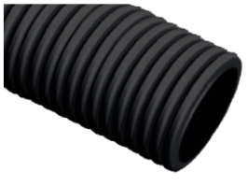
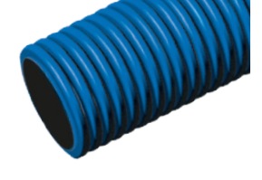
450 N IMQ Serie - N - CE
Materiale: Polietilene HD
Impiego: passaggio cavi
Conformità: CEI EN 50086-1 (CEI 23-39)
Conformità: CEI EN 50086-2-4 (CEI 23-46)
Colore: Nero - Blu
Disponibili da diamentro 40 al 200

450 N IMQ Serie - N - CE
Diametro esterno mm circa | Prezzo in Euro a rotolo | 50 Metri | 25 Metri | Sconto % | 50 metri | 25 metri
40 | 1 | 70 | 39.5 | 0 | 70 | 39.5
50 | 1 | 84.5 | 48.5 | 0 | 84.5 | 48.5
63 | 1 | 104 | 59.5 | 0 | 104 | 59.5
75 | 1 | 133 | 77 | 0 | 133 | 77
90 | 1 | 160.5 | 92.5 | 0 | 160.5 | 92.5
110 | 1 | 202 | 116.75 | 0 | 202 | 116.75
125 | 1 | 246 | 141.5 | 0 | 246 | 141.5
160 | 1 | 394 | 225.25 | 0 | 394 | 225.25
200 | 1 |  | 348 | 0 | 0 | 348
63 blu | 1 | 117.5 |  | 0 | 117.5 | 0
125 blu | 1 | 288 |  | 0 | 288 | 0

GIOTTO 450 N - Grigio Chiaro

GIOTTO 450 N - Grigio Chiaro
Diametro esterno mm circa | Prezzo in Euro a rotolo | 50 Metri | 25 Metri | Sconto % | 50 metri | 25 metri
40 | 1 | 75 | - | 0 | 75
50 | 1 | 90.5 | - | 0 | 90.5
63 | 1 | 111.5 | - | 0 | 111.5
75 | 1 | 142.5 | - | 0 | 142.5
90 | 1 | 171.5 | - | 0 | 171.5
110 | 1 | 216 | - | 0 | 216
125 | 1 | 263 | - | 0 | 263
160 | 1 | 421.5 |  | 0 | 421.5
200 | 1 |  | 372.25 | 0 |  | 372.25

Drenaggio a doppio strato
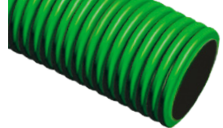
Materiale: Polietilene HD
Conformità: CEI EN 50086-1 (CEI 23-39)
Conformità: CEI EN 50086-2-4 (CEI 23-46)
Colore: Verde - Nero
Disponibili da diamentro 63 al 200

Drenaggio a Doppio Strato
Diametro esterno mm circa | Prezzo in Euro a rotolo | 50 Metri | 25 Metri | Sconto % | 50 metri | 25 metri
63 | 1 | 119 | - | 0 | 119
75 | 1 | 151.5 | - | 0 | 151.5
90 | 1 | 171.5 | - | 0 | 171.5
110 | 1 | 214 | - | 0 | 214
125 | 1 | 267 | - | 0 | 267
160 | 1 | 443.5 | - | 0 | 443.5
200 | 1 | - | 389.5 | 0 |  | 389.5

Doppio Strato Rivestito
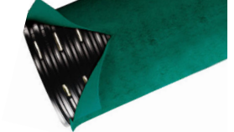
Materiale: Polietilene HD
Conformità: CEI EN 50086-1 (CEI 23-39)
Conformità: CEI EN 50086-2-4 (CEI 23-46)
Colore: Verde - Nero
Disponibili da diamentro 63 al 200

Drenaggio a Doppio Strato
Diametro esterno mm circa | Prezzo in Euro a rotolo | 50 Metri | 25 Metri | Sconto % | 50 metri | 25 metri
63 | 1 | 285.5 | - | 0 | 285.5
75 | 1 | 341.5 | - | 0 | 341.5
90 | 1 | 381.5 | - | 0 | 381.5
110 | 1 | 451.5 | - | 0 | 451.5
125 | 1 | 574.5 | - | 0 | 574.5
160 | 1 | 928 | - | 0 | 928
200 | 1 | - | 804.75 | 0 |  | 804.75

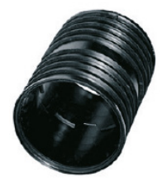

Manicotto per Tubo Corrugato

Manicotto Tubo Corrugato
Diametro esterno mm circa | Euro a pezzo |  | Sconto % | Pezzo
40 | 1 | 1.98 | 0 | 1.98
50 | 1 | 2.24 | 0 | 2.24
63 | 1 | 2.35 | 0 | 2.35
75 | 1 | 2.91 | 0 | 2.91
90 | 1 | 3.03 | 0 | 3.03
110 | 1 | 3.67 | 0 | 3.67
125 | 1 | 6.89 | 0 | 6.89
160 | 1 | 8.84 | 0 | 8.84
200 | 1 | 12.76 | 0 | 12.76

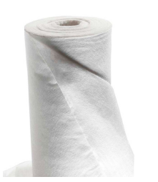
Tessuto per Rivestimento Drenaggio

Tessuto per Rivestimento Drenaggio
Disponibile in rotoli da 50 metri | Bobina h. 100cm | Euro / Rotolo | Sconto % | Pezzo
1 |  | 90 | 0 | 90

POLIETILENE HD
POLIETILENE HD
Contotte Fluidi in Pressione
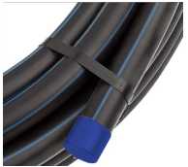
Tubi in Polietilene ad Alta Densità PE 100
Materiale: Polietilene alta densità
Impiego: Condotte fluidi in pressione
Conformità: UNI EN ISO 15949
Conformità: Norma UNI EN 12201-2

SDR11 PE 100-PN. 16 in rotolo
Diametro esterno mm circa | Spessore | Rotoli da metro | Euro a Rotolo | Sconto % | BARRE da MT. 3 € + B.
20 | 2 | 100 | 74 | 0 | 74
25 | 2.3 | 100 | 112 | 0 | 112
32 | 3 | 100 | 174 | 0 | 174
40 | 3.7 | 100 | 273 | 0 | 273
50 | 4.6 | 100 | 415 | 0 | 415
63 | 5.8 | 100 | 657 | 0 | 657
75 | 6.8 | 50 | 473.5 | 0 | 473.5
90 | 8.2 | 50 | 688 | 0 | 688
110 | 10 | 50 | 1017.5 | 0 | 1017.5

SDR7,4 PE 100-PN. 25 in rotolo
Diametro esterno mm circa | Spessore | Rotoli da metro | Euro a Rotolo | Sconto % | BARRE da MT. 3 € + B.
20 | 3 | 100 | 109 | 0 | 109
25 | 3.5 | 100 | 160 | 0 | 160
32 | 4.4 | 100 | 250 | 0 | 250
40 | 5.5 | 100 | 390 | 0 | 390
50 | 6.9 | 100 | 608 | 0 | 608
63 | 8.6 | 100 | 954 | 0 | 954
75 | 10.3 | 50 | 678.5 | 0 | 678.5
90 | 12.3 | 50 | 973 | 0 | 973
110 | 15.1 | 50 | 1456 | 0 | 1456

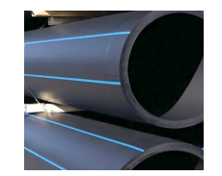
TUBI IN POLIETILENE AD ALTA DENSITA' PE 100 in Barre

Tubi in Polietilene ad Alta Densità PE 100
Materiale: Polietilene alta densità
Impiego: Condotte fluidi in pressione
Conformità: UNI EN ISO 15949
Conformità: Norma UNI EN 12201-2

SDR11 PE 100 - PN 16 in Barre da 6/12 mt.
Diametro esterno mm circa | Spessore | Barre da 6 metri | Barre da 12 metri | Sconto % | BARRE da MT. 3 € + B.
90 | 8.2 | 74.16 | 148.32 | 0 | 148.32
110 | 10 | 109.74 | 219.48 | 0 | 219.48
125 | 11.04 | 142.14 | 284.28 | 0 | 284.28
140 | 12.07 | 166.56 | 333.12 | 0 | 333.12
160 | 14.06 | 218.4 | 436.8 | 0 | 436.8
200 | 18.02 | 340.5 | 681 | 0 | 681
225 | 20.5 | 430.92 | 861.84 | 0 | 861.84
250 | 22.7 | 530.04 | 1060.08 | 0 | 1060.08

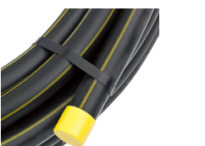
Condotte Gas in Pressione

Tubi in Polietilene ad Alta Densità PE 100 Gas
Materiale: Polietilene alta densità
Impiego: Condotte gas in pressione
Bar: 5
Conformità: Norma UNI EN 1555-2 Gas

S5 DR 11 PE 80
Diametro esterno mm circa | Spessore | Rotoli da metro | Euro a Rotolo | Sconto % | BARRE da MT. 3 € + B.
20 |  |  |  | 0 | 0
25 | 3 | 100 | 154 | 0
32 | 3 | 100 | 203 | 0 | 203
40 | 3.7 | 100 | 301 | 0 | 301
50 | 4.6 | 100 | 476 | 0 | 476
63 | 5.8 | 100 | 749 | 0 | 749
75 | 6.8 | 50 | 417 | 0 | 417
90 | 8.2 | 50 | 602 | 0 | 602
110 | 10 | 50 | 890.5 | 0 | 890.5

RACCORDI IN PVC
RACCORDI PVC

Raccordi in pvc arancio
Modello | Diameto esterno mm | Euro | Sconto % | Prezzo scontato
Curva aperta 30° / 15° | 40 | - | 0
 | 50 | - | 0
 | 63 | - | 0
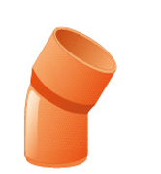
 | 80 | - | 0
 | 82 | - | 0
 | 100 | 7 | 0 | 7
 | 110 | - | 0
 | 125 | 7.5 | 0 | 7.5
 | 140 | - | 0
 | 160 | 13.5 | 0 | 13.5
 | 200 | - | 0
 | 250 | - | 0
 | 315 | - | 0
 | 400 | - | 0

Raccordi in pvc arancio
Modello | Diameto esterno mm | Euro | Sconto % | Prezzo scontato
Curva aperta 45° | 40 | 0.63 | 0 | 0.63
 | 50 | 0.75 | 0 | 0.75
 | 63 | 0.85 | 0 | 0.85
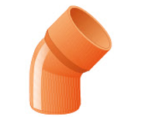
 | 80 | 0.95 | 0 | 0.95
 | 82 | 0.98 | 0 | 0.98
 | 100 | 1.13 | 0 | 1.13
 | 110
 | 125 | 1.88 | 0 | 1.88
 | 140 | 2.22 | 0 | 2.22
 | 160 | 3.02 | 0 | 3.02
 | 200 | 5.81 | 0 | 5.81
 | 250 | 20.15 | 0 | 20.15
 | 315 | P.N. | 0
 | 400 |  | 0

Raccordi in pvc arancio
Modello | Diameto esterno mm | Euro | Sconto % | Prezzo scontato
Curva aperta 67° 30' | 40 | 1.6 | 0 | 1.6
 | 50 | 1.9 | 0 | 1.9
- | 63 | 3 | 0 | 3
- | 80 | 3.5 | 0 | 3.5
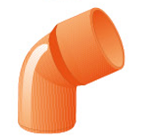
 | 82 | 3.5 | 0 | 3.5
 | 100 | 5.5 | 0 | 5.5
 | 110
 | 125 | 8 | 0 | 8
 | 140 | 14 | 0 | 14
 | 160 | 17 | 0 | 17
 | 200 | 29.8 | 0 | 29.8
 | 250
 | 315
 | 400

Raccordi in pvc arancio
Modello | Diameto esterno mm | Euro | Sconto % | Prezzo scontato
Curva aperta 87° 30' | 40 | 0.63 | 0 | 0.63
 | 50 | 0.75 | 0 | 0.75
- | 63 | 0.93 | 0 | 0.93
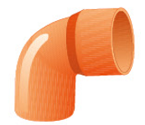
- | 80 | 1.1 | 0 | 1.1
 | 82 | 1.13 | 0 | 1.13
 | 100 | 1.37 | 0 | 1.37
 | 110
 | 125 | 2.1 | 0 | 2.1
 | 140 | 2.96 | 0 | 2.96
 | 160 | 4.26 | 0 | 4.26
 | 200 | 6.95 | 0 | 6.95
 | 250 | 30.17 | 0 | 30.17
 | 315 | P.N.
 | 400

Raccordi in pvc arancio
Modello | Diameto esterno mm | Euro | Sconto % | Prezzo scontato
Curva WC | 40 | -
 | 50 | -
 | 63 | -
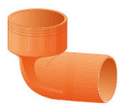
 | 80 | -
 | 82 | -
 | 100 | 5.5 | 0 | 5.5
 | 110 | -
 | 125
 | 140
 | 160
 | 200 | -
 | 250 | -
 | 315 | -
 | 400 | -

Raccordi in pvc arancio
Modello | Diameto esterno mm | Euro | Sconto % | Prezzo scontato
Curva aperta 30° / 15° | 40 | -
 | 50 | -
- | 63 | -
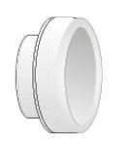
- | 80 | -
 | 82 | -
 | 100 | 2.5 | 0 | 2.5
 | 110 | -
 | 125
 | 140 | -
 | 160
 | 200 | -
 | 250 | -
 | 315 | -
 | 400 | -

Raccordi in pvc arancio
Modello | Diameto esterno mm | Euro | Sconto % | Prezzo scontato
Braga semplice 45° | 40 | 1.25 | 0 | 1.25
 | 50 | 1.38 | 0 | 1.38
- | 63 | 1.4 | 0 | 1.4
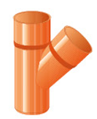
- | 80 | 1.88 | 0 | 1.88
 | 82 | 1.9 | 0 | 1.9
 | 100 | 2.45 | 0 | 2.45
 | 110 | -
 | 125 | 3.42 | 0 | 3.42
 | 140 | 4.84 | 0 | 4.84
 | 160 | 7.12 | 0 | 7.12
 | 200 | 13.09 | 0 | 13.09
 | 250 | 46.85 | 0 | 46.85
 | 315 | 190 | 0 | 190
 | 400

Raccordi in pvc arancio
Modello | Diameto esterno mm | Euro | Sconto % | Prezzo scontato
Braga semplice ridotta 45° | 40
 | 50
- | 63
- | 80
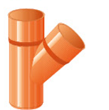
 | 82
 | 100 | 6 | 0 | 6
 | 110
 | 125 | 7.9 | 0 | 7.9
 | 140
 | 160
 | 200
 | 250
 | 315
 | 400

Raccordi in pvc arancio
Modello | Diameto esterno mm | Euro | Sconto % | Prezzo scontato
Braga Semplice -87° | 40 | 1.25 | 0 | 1.25
 | 50 | 1.38 | 0 | 1.38
- | 63 | 1.4 | 0 | 1.4
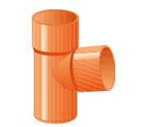
- | 80 | 1.8 | 0 | 1.8
 | 82 | 1.9 | 0 | 1.9
 | 100 | 2.45 | 0 | 2.45
 | 110
 | 125 | 3.42 | 0 | 3.42
 | 140 | 4.84 | 0 | 4.84
 | 160 | 7.12 | 0 | 7.12
 | 200 | 13.09 | 0 | 13.09
 | 250 | 46.85 | 0 | 46.85
 | 315 | 190 | 0 | 190
 | 400

Raccordi in pvc arancio
Modello | Diameto esterno mm | Euro | Sconto % | Prezzo scontato
Braga Doppia 45° - 87° 30' | 40
 | 50
- | 63
- | 80
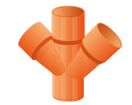
 | 82
 | 100 | 21 | 0 | 21
 | 110
 | 125 | 29 | 0 | 29
 | 140
 | 160
 | 200 | -
 | 250 | -
 | 315 | -
 | 400 | -

Raccordi in pvc arancio
Modello | Diameto esterno mm | Euro | Sconto % | Prezzo scontato
Braga a scagno | 40
 | 50
- | 63
- | 80
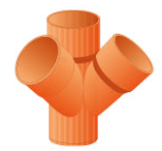
 | 82
 | 100 | 38 | 0 | 38
 | 110
 | 125 | 48 | 0 | 48
 | 140
 | 160
 | 200
 | 250
 | 315 | -
 | 400 | -

Raccordi in pvc arancio
Modello | Diameto esterno mm | Euro | Sconto % | Prezzo scontato
Ispezioni con Tappo 87*30' | 40
 | 50 | 6.1 | 0 | 6.1
- | 63 | 6.4 | 0 | 6.4
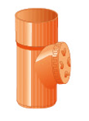
- | 80 | 6.6 | 0 | 6.6
 | 82 | 6.8 | 0 | 6.8
 | 100 | 7 | 0 | 7
 | 110
 | 125 | 9.15 | 0 | 9.15
 | 140 | 10.5 | 0 | 10.5
 | 160 | 18.5 | 0 | 18.5
 | 200 | 26.5 | 0 | 26.5
 | 250 | P.N. | 0
 | 315
 | 400

Raccordi in pvc arancio
Modello | Diameto esterno mm | Euro | Sconto % | Prezzo scontato
Tappo a vite per ispezione | 40 | 1.6 | 0 | 1.6
 | 50 | 1.8 | 0 | 1.8
- | 63 | 2 | 0 | 2
- | 80 | 2.1 | 0 | 2.1
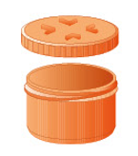
 | 82 | 2.2 | 0 | 2.2
 | 100 | 2.3 | 0 | 2.3
 | 110
 | 125 | 3.25 | 0 | 3.25
 | 140 | 4 | 0 | 4
 | 160 | 6.3 | 0 | 6.3
 | 200 | 7.2 | 0 | 7.2
 | 250 | 23 | 0 | 23
 | 315 | 46 | 0 | 46
 | 400

Raccordi in pvc arancio
Modello | Diameto esterno mm | Euro | Sconto % | Prezzo scontato
Sifone F-R | 40 | 13 | 0 | 13
 | 50 | 14 | 0 | 14
- | 63 | 15 | 0 | 15
- | 80 | 15.5 | 0 | 15.5
 | 82 | 15.8 | 0 | 15.8
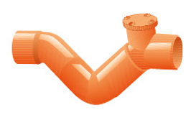
 | 100 | 16.6 | 0 | 16.6
 | 110
 | 125 | 20 | 0 | 20
 | 140 | 23.1 | 0 | 23.1
 | 160 | 29.5 | 0 | 29.5
 | 200 | 55 | 0 | 55
 | 250 | 145 | 0 | 145
 | 315 | 415 | 0 | 415
 | 400

Raccordi in pvc arancio
Modello | Diameto esterno mm | Euro | Sconto % | Prezzo scontato
Sifone O-O | 40
 | 50
- | 63
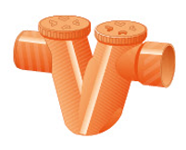
- | 80 | 18.2 | 0 | 18.2
 | 82 | 18.25 | 0 | 18.25
 | 100 | 21.2 | 0 | 21.2
 | 110
 | 125 | 30.5 | 0 | 30.5
 | 140 | 37 | 0 | 37
 | 160 | 48.5 | 0 | 48.5
 | 200 | 68 | 0 | 68
 | 250 | 240 | 0 | 240
 | 315
 | 400

Raccordi in pvc arancio
Modello | Diameto esterno mm | Euro | Sconto % | Prezzo scontato
Ampliatori di bicchire sul diam. Minore | 40 | 0.9 | 0 | 0.9
 | 50 | 1.1 | 0 | 1.1
- | 63 | 1.3 | 0 | 1.3
- | 80 | 1.6 | 0 | 1.6
 | 82 | 1.63 | 0 | 1.63
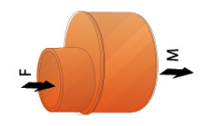
 | 100 | 1.7 | 0 | 1.7
 | 110 | 6.85 | 0 | 6.85
 | 125 | 2.1 | 0 | 2.1
 | 140 | 3.4 | 0 | 3.4
 | 160 | 4.9 | 0 | 4.9
 | 200 | 5.15 | 0 | 5.15
 | 250 | 16.65 | 0 | 16.65
 | 315 | 65 | 0 | 65
 | 400 | 80 | 0 | 80

Raccordi in pvc arancio
Modello | Diameto esterno mm | Euro | Sconto % | Prezzo scontato
Ampliatori di bicchire sul diam. Maggiore | 40 | 0.9 | 0 | 0.9
 | 50 | 1.1 | 0 | 1.1
- | 63 | 1.3 | 0 | 1.3
- | 80 | 1.6 | 0 | 1.6
 | 82 | 1.63 | 0 | 1.63
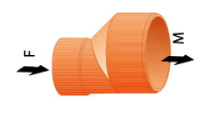
 | 100 | 1.7 | 0 | 1.7
 | 110 | 6.85 | 0 | 6.85
 | 125 | 2.1 | 0 | 2.1
 | 140 | 3.4 | 0 | 3.4
 | 160 | 4.9 | 0 | 4.9
 | 200 | 5.15 | 0 | 5.15
 | 250 | 16.65 | 0 | 16.65
 | 315 | 65 | 0 | 65
 | 400 | 80 | 0 | 80

Raccordi in pvc arancio
Modello | Diameto esterno mm | Euro | Sconto % | Prezzo scontato
Manicotto con Battente | 40 | 1.2 | 0 | 1.2
 | 50 | 1.3 | 0 | 1.3
- | 63 | 1.8 | 0 | 1.8
- | 80 | 2 | 0 | 2
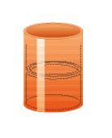
 | 82 | 2.1 | 0 | 2.1
 | 100 | 2.2 | 0 | 2.2
 | 110
 | 125 | 4.9 | 0 | 4.9
 | 140 | 5.9 | 0 | 5.9
 | 160 | 6.9 | 0 | 6.9
 | 200 | 13.3 | 0 | 13.3
 | 250 | 31.5 | 0 | 31.5
 | 315 | 39.5 | 0 | 39.5
 | 400

Raccordi in pvc arancio
Modello | Diameto esterno mm | Euro | Sconto % | Prezzo scontato
Giunti di Riparazione | 40 | 3.5 | 0 | 3.5
 | 50 | 3.6 | 0 | 3.6
- | 63 | 4.2 | 0 | 4.2
- | 80 | 5 | 0 | 5
 | 82 | 5.1 | 0 | 5.1
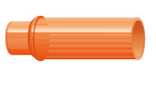
 | 100 | 5.4 | 0 | 5.4
 | 110
 | 125 | 6.9 | 0 | 6.9
 | 140 | 11.75 | 0 | 11.75
 | 160 | 15.6 | 0 | 15.6
 | 200 | 18.8 | 0 | 18.8
 | 250 | P.N.
 | 315
 | 400

Raccordi in pvc arancio
Modello | Diameto esterno mm | Euro | Sconto % | Prezzo scontato
Valvola REDI | 40 | -
 | 50 | -
- | 63 | -
- | 80 | -
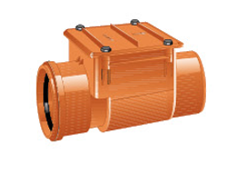
 | 82 | -
 | 100 | 153 | 0 | 153
 | 110
 | 125 | 173 | 0 | 173
 | 140 | 200 | 0 | 200
 | 160 | 215 | 0 | 215
 | 200 | 347 | 0 | 347
 | 250 | 464 | 0 | 464
 | 315 | 695 | 0 | 695
 | 400

RACCORDI PVC RIGIDO AVORIO

Raccordi in pvc Rigido Avorio
Modello | Diameto esterno mm | Euro | Sconto % | Prezzo scontato
Curva aperta 45° | 40 | 0.6 | 0 | 0.6
 | 50 | 0.7 | 0 | 0.7
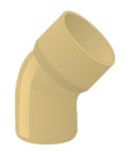
 | 63 | 0.75 | 0 | 0.75
 | 80 | 0.9 | 0 | 0.9
 | 82 | 0.92 | 0 | 0.92
 | 100 | 0.99 | 0 | 0.99
 | 125 | 1.48 | 0 | 1.48
 | 140 | 2.2 | 0 | 2.2
 | 160 | 2.45 | 0 | 2.45
 | 200 | 4.5 | 0 | 4.5
 | 250 | 1550 | 0 | 1550
 | 315 | 42 | 0 | 42
 | 400 | 80 | 0 | 80
 | 500 | 270 | 0 | 270

Raccordi in pvc Rigido Avorio
Modello | Diameto esterno mm | Euro | Sconto % | Prezzo scontato
Curva chiusa 87° 30' | 40 | 0.6 | 0 | 0.6
 | 50 | 0.72 | 0 | 0.72
 | 63 | 0.78 | 0 | 0.78
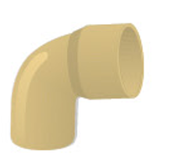
 | 80 | 0.99 | 0 | 0.99
 | 82 | 1 | 0 | 1
 | 100 | 1.5 | 0 | 1.5
 | 125 | 1.75 | 0 | 1.75
 | 140 | 2.6 | 0 | 2.6
 | 160 | 3.3 | 0 | 3.3
 | 200 | 5.95 | 0 | 5.95
 | 250 | 18.7 | 0 | 18.7
 | 315 | 44 | 0 | 44
 | 400 | 87 | 0 | 87
 | 500 | 330 | 0 | 330

Raccordi in pvc Rigido Avorio
Modello | Diameto esterno mm | Euro | Sconto % | Prezzo scontato
Braga Semplice 45° - 87° 30' | 40 | 1.25 | 0 | 1.25
 | 50 | 1.38 | 0 | 1.38
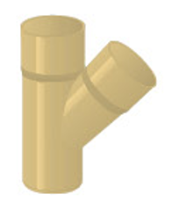
 | 63 | 1.4 | 0 | 1.4
 | 80 | 1.88 | 0 | 1.88
 | 82 | 1.9 | 0 | 1.9
 | 100 | 2.45 | 0 | 2.45
 | 125 | 3.42 | 0 | 3.42
 | 140 | 4.84 | 0 | 4.84
 | 160 | 7.12 | 0 | 7.12
 | 200 | 13.09 | 0 | 13.09
 | 250 | 35 | 0 | 35
 | 315 | 97 | 0 | 97
 | 400 | 220 | 0 | 220
 | 500 | 710 | 0 | 710

Raccordi in pvc Rigido Avorio
Modello | Diameto esterno mm | Euro | Sconto % | Prezzo scontato
Braga Semplice -87° 30' | 40 | 1.25 | 0 | 1.25
 | 50 | 1.38 | 0 | 1.38
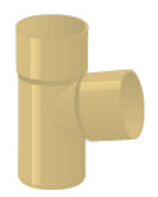
 | 63 | 1.4 | 0 | 1.4
 | 80 | 1.88 | 0 | 1.88
 | 82 | 1.9 | 0 | 1.9
 | 100 | 2.45 | 0 | 2.45
 | 125 | 3.42 | 0 | 3.42
 | 140 | 4.84 | 0 | 4.84
 | 160 | 7.12 | 0 | 7.12
 | 200 | 13.09 | 0 | 13.09
 | 250 | 35 | 0 | 35
 | 315 | 97 | 0 | 97
 | 400 | 220 | 0 | 220
 | 500 | 710 | 0 | 710

Raccordi in pvc Rigido Avorio
Modello | Diameto esterno mm | Euro | Sconto % | Prezzo scontato
Sifone F-R | 40
 | 50
 | 63 | 12.5 | 0 | 12.5
 | 80 | 12.55 | 0 | 12.55
 | 82 | 12.6 | 0 | 12.6
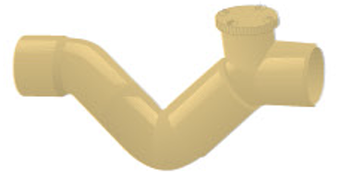
 | 100 | 13 | 0 | 13
 | 125 | 16.5 | 0 | 16.5
 | 140 | 23.2 | 0 | 23.2
 | 160 | 28.5 | 0 | 28.5
 | 200 | 48 | 0 | 48
 | 250 | 128 | 0 | 128
 | 315 | 320 | 0 | 320
 | 400 | 780 | 0 | 780
 | 500

Raccordi in pvc Rigido Avorio
Modello | Diameto esterno mm | Euro | Sconto % | Prezzo scontato
Ispezione del tappo 87° 30' | 40
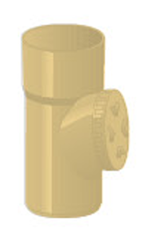
 | 50
 | 63
 | 80
 | 82 | 6.3 | 0 | 6.3
 | 100 | 7 | 0 | 7
 | 125 | 9.9 | 0 | 9.9
 | 140 | 11.4 | 0 | 11.4
 | 160 | 19.9 | 0 | 19.9
 | 200 | 28.8 | 0 | 28.8
 | 250 | 72 | 0 | 72
 | 315 | 92 | 0 | 92
 | 400 | 143 | 0 | 143
 | 500

Raccordi in pvc Rigido Avorio
Modello | Diameto esterno mm | Euro | Sconto % | Prezzo scontato
Tappo a vite per ispezione | 40
 | 50 | 1.58 | 0 | 1.58
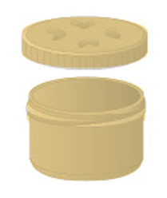
 | 63 | 1.65 | 0 | 1.65
 | 80 | 1.7 | 0 | 1.7
 | 82 | 1.8 | 0 | 1.8
 | 100 | 2 | 0 | 2
 | 125 | 2.85 | 0 | 2.85
 | 140 | 3.35 | 0 | 3.35
 | 160 | 5.6 | 0 | 5.6
 | 200 | 6.25 | 0 | 6.25
 | 250 | 20 | 0 | 20
 | 315 | 33 | 0 | 33
 | 400
 | 500

Raccordi in pvc Rigido Avorio
Modello | Diameto esterno mm | Euro | Sconto % | Prezzo scontato
Ampliatore bicchiere su diametro minore | 40 | 0.9 | 0 | 0.9
 | 50 | 1.1 | 0 | 1.1
 | 63 | 1.3 | 0 | 1.3
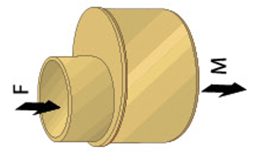
 | 80 | 1.6 | 0 | 1.6
 | 82 | 1.63 | 0 | 1.63
 | 100 | 1.7 | 0 | 1.7
 | 125 | 2.1 | 0 | 2.1
 | 140 | 6.4 | 0 | 6.4
 | 160 | 4.9 | 0 | 4.9
 | 200 | 5.15 | 0 | 5.15
 | 250 | 16.65 | 0 | 16.65
 | 315 | 65 | 0 | 65
 | 400 | 80 | 0 | 80
 | 500

Raccordi in pvc Rigido Avorio
Modello | Diameto esterno mm | Euro | Sconto % | Prezzo scontato
Ampliatore bicchiere su diametro maggiore | 40 | 0.9 | 0 | 0.9
 | 50 | 1.1 | 0 | 1.1
 | 63 | 1.3 | 0 | 1.3
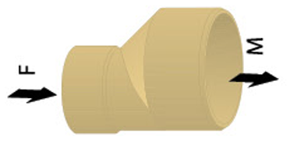
 | 80 | 1.6 | 0 | 1.6
 | 82 | 1.63 | 0 | 1.63
 | 100 | 1.7 | 0 | 1.7
 | 125 | 2.1 | 0 | 2.1
 | 140 | 3.4 | 0 | 3.4
 | 160 | 4.9 | 0 | 4.9
 | 200 | 5.15 | 0 | 5.15
 | 250 | 16.65 | 0 | 16.65
 | 315 | 65 | 0 | 65
 | 400 | 80 | 0 | 80
 | 500

Raccordi in pvc Rigido Avorio
Modello | Diameto esterno mm | Euro | Sconto % | Prezzo scontato
Testa Esalatore | 40 | 8 | 0 | 8
 | 50 | 8.1 | 0 | 8.1
 | 63 | 8.2 | 0 | 8.2
 | 80 | 9.9 | 0 | 9.9
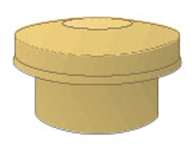
 | 82 | 10 | 0 | 10
 | 100 | 10.9 | 0 | 10.9
 | 125 | 14.8 | 0 | 14.8
 | 140 | 19 | 0 | 19
 | 160 | 29.8 | 0 | 29.8
 | 200 | 30.6 | 0 | 30.6
 | 250 | 136 | 0 | 136
 | 315
 | 400
 | 500

RACCORDI PVC RIGIDO MARRONE

Raccordi in pvc Rigido Marrone
Modello | Diameto esterno mm | Euro | Sconto % | Prezzo scontato
Curva aperta 45° | 80 | 1.38 | 0 | 1.38
 | 82 | 1.6 | 0 | 1.6
 | 100 | 2.1 | 0 | 2.1
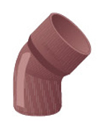

Raccordi in pvc Rigido Marrone
Modello | Diameto esterno mm | Euro | Sconto % | Prezzo scontato
Curva Aperta 67° 30' | 80 | 1.45 | 0 | 1.45
 | 82 | 1.7 | 0 | 1.7
 | 100 | 2.2 | 0 | 2.2

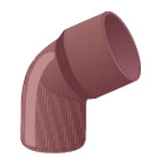

Raccordi in pvc Rigido Marrone
Modello | Diameto esterno mm | Euro | Sconto % | Prezzo scontato
Curva chiusa 87° 30' | 80 | 1.45 | 0 | 1.45
 | 82 | 1.7 | 0 | 1.7
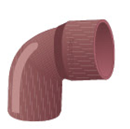
 | 100 | 2.2 | 0 | 2.2

Raccordi in pvc Rigido Marrone
Modello | Diameto esterno mm | Euro | Sconto % | Prezzo scontato
Braga Semplice 45° | 80 | 2.75 | 0 | 2.75
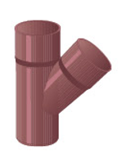
 | 82 | 3.1 | 0 | 3.1
 | 100 | 3.8 | 0 | 3.8

Raccordi in pvc Rigido Marrone
Modello | Diameto esterno mm | Euro | Sconto % | Prezzo scontato
Braga Semplice -87° 30' | 80 | 2.75 | 0 | 2.75
 | 82 | 3.15 | 0 | 3.15
 | 100 | 3.8 | 0 | 3.8

RACCORDI PVC RIGIDO GRIGIO

Raccordi in pvc Rigido Grigio
Modello | Diameto esterno mm | Euro | Sconto % | Prezzo scontato
Curva aperta 45° | 82 | 1.6 | 0 | 1.6
 | 100 | 2.1 | 0 | 2.1
 | 125 | 2.5 | 0 | 2.5
 | 160 | 4.7 | 0 | 4.7
 | 200 | 8 | 0 | 8

Raccordi in pvc Rigido Grigio
Modello | Diameto esterno mm | Euro | Sconto % | Prezzo scontato
Curva aperta 67° 30' | 82 | 1.7 | 0 | 1.7
 | 100 | 2.2 | 0 | 2.2
 | 125 | 3 | 0 | 3
 | 160 | 5.6 | 0 | 5.6
 | 200 | 9 | 0 | 9

Raccordi in pvc Rigido Grigio
Modello | Diameto esterno mm | Euro | Sconto % | Prezzo scontato
Curva aperta 87° 30' | 82 | 1.7 | 0 | 1.7
 | 100 | 2.2 | 0 | 2.2
 | 125 | 3 | 0 | 3
 | 160 | 5.6 | 0 | 5.6
 | 200 | 9 | 0 | 9

Raccordi in pvc Rigido Grigio
Modello | Diameto esterno mm | Euro | Sconto % | Prezzo scontato
Braga Semplice 45° | 82 | 3.1 | 0 | 3.1
 | 100 | 3.8 | 0 | 3.8
 | 125 | 7.5 | 0 | 7.5
 | 160 | 12 | 0 | 12
 | 200 | 26.5 | 0 | 26.5

Raccordi in pvc Rigido Grigio
Modello | Diameto esterno mm | Euro | Sconto % | Prezzo scontato
Braga Semplice -87° 30' | 82 | 3.15 | 0 | 3.15
 | 100 | 3.8 | 0 | 3.8
 | 125 | 9 | 0 | 9
 | 160 | 13.5 | 0 | 13.5
 | 200 | 28.6 | 0 | 28.6

